ITERACION2
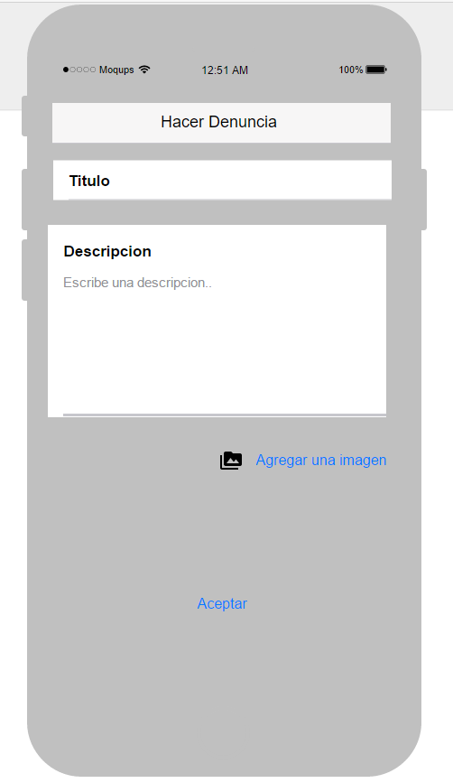
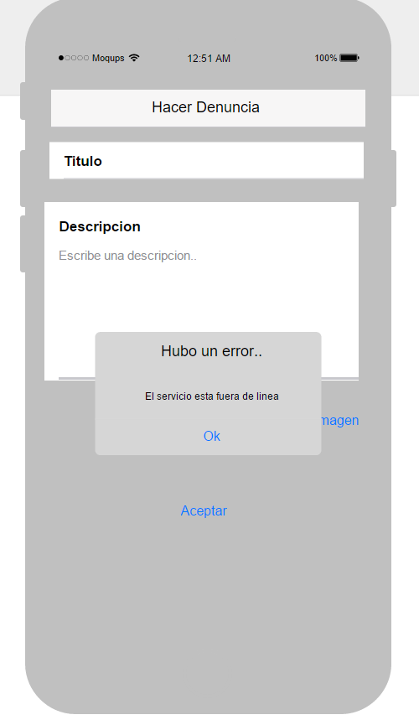
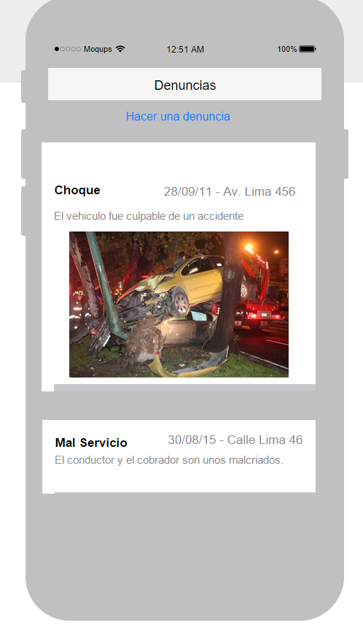
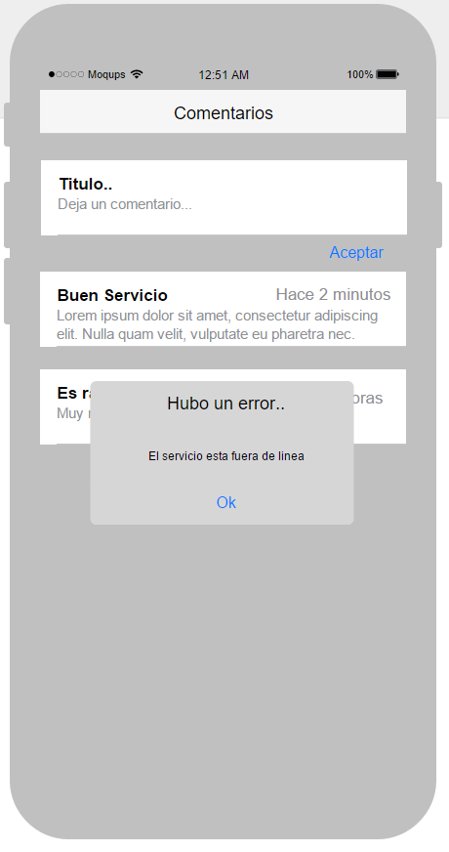
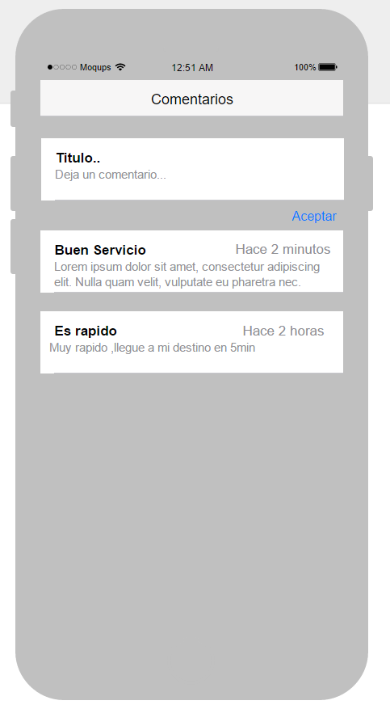
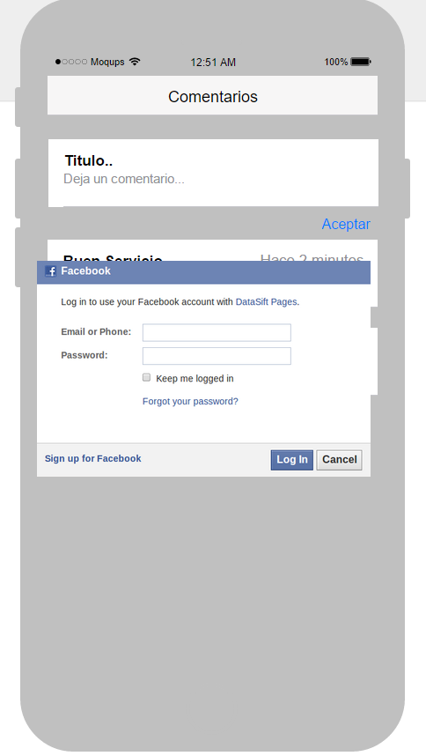
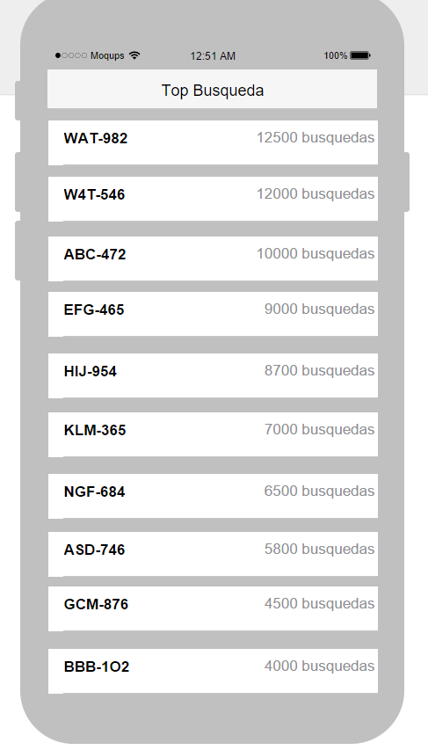
LISTA DE REQUISITOS DEL Sistema de transporte urbano

ID | Proceso | Actor | Requisito | Descripcion | Caso de Uso | Prioridad | Prototipos
RQ01 | Solicitud de informacion vehicular | Usuario solicitante | Ingresar numero de placa | El sistema debe permitir ingresar en un campo de texto el numero de placa | CU01-Busqueda de vehiculos | 1 | PCU01
RQ02 | Solicitud de informacion vehicular | Sistema | Buscar por numero de placa | El sistema debe permitir buscar por numero de placa
RQ03 | Solicitud de informacion vehicular | Sistema | Buscar por DNI de propietario | El sistema debe permitir buscar por DNI de propietario
RQ04 | Solicitud de informacion vehicular | Usuario solicitante | Subir imagen de codigo de placa | El sistema debe permitir subir fotos
RQ05 | Solicitud de informacion vehicular | Sistema | Detectar numero de placa en imagen | El sistema debe permitir detectar el numero de la placa en la imagen que se carga al sistema.
RQ06 | Solicitud de informacion vehicular | Sistema | Mostrar informacion del vehiculo | El sistema debe permitir mostrar el detalle de la informacion del vehiculo como: propietario, año, caracteristicas, etc.
RQ07 | Solicitud de informacion vehicular | Sistema | Mostrar informacion del propietario | El sistema debe permitir mostrar el detalle de la informacion del vehiculo como: propietario, año, caracteristicas, etc. | CU02-Mostrar informacion de propietario | 5 | PCU02
RQ08 | Denucia vehicular | Usuario solicitante | Realizar comentarios | El sistema debe permitir comentarios de cada vehiculo | CU03-Realizar comentarios | 4 | PCU03
RQ09 | Denucia vehicular | Usuario solicitante | Realizar denuncia | El sistema debe permitir ingresar los datos (archivos como imágenes, video, audio, descripcion) de una denuncia y registrarlos. | CU04-Realizar denuncia | 3 | PCU04
RQ10 | Denucia vehicular | Usuario solicitante | Compartir en redes sociales | El sistema debe permitir compartir la informacion de los vehiculos como fotos del mismo a traves de las redes sociales
RQ12 | Solicitud de informacion vehicular | Sistema | Listar top de placas | El sistema generará un listado de las 10 placas mas buscada con los datos principales del vehiculo. | CU05-Listar vehiculos top | 2 | PCU05
RQ13 | Generar infraccion | Sistema | Registrar infraccion | el sistema permitira cargar los datos de una infraccion y registrarlos | CU06-Registrar infraccion | 6 | PCU06
RQ14 | Generar infraccion | Usuario solicitante | Subir archivos multimedia | El sistema permitira subir archivos multimedia como imágenes, audio y video.
RQ15 | Generar infraccion |  | Buscar por numero de placa | El sistema debe permitir buscar por numero de placa
RQ16 | Generar infraccion | Sistema | Buscar por DNI de propietario | El sistema debe permitir buscar por DNI de propietario
RQ17 | Pagar infraccion | Sistema | Pagar infraccion | El sistema permitra realizar el pago de una infraccion | CU07-Pagar Infraccion | 7 | PCU07
RQ18 | Pagar infraccion | Usuario solicitante | Pagar online | El sistema permitia el pago en linea a traves de pasarela de pagos de visa o mastercard.
RQ19 | Pagar infraccion | Sistema | Buscar por numero de placa | El sistema debe permitir buscar por numero de placa
RQ20 | Pagar infraccion | Sistema | Buscar por DNI de propietario | El sistema debe permitir buscar por DNI de propietario

